Totales
Casos de Pruebas Estándar de QA

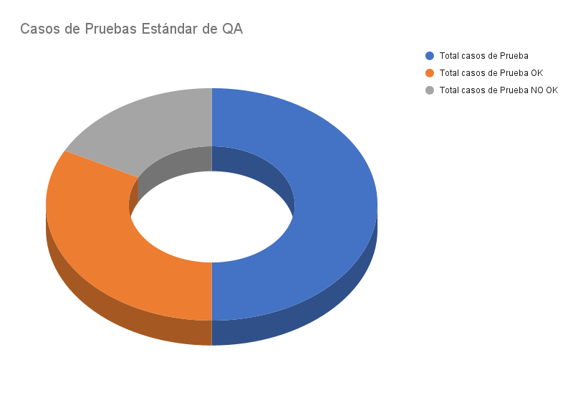
Total Pruebas Estándar OK | 0
Total Pruebas Estándar NO CUMPLE | 0
Total Pruebas Estándar NO APLICA

Total casos de Prueba | 49
Total casos de Prueba OK | 32
Total casos de Prueba NO OK | 17
Total casos de Prueba NO Aplica | 22
Total casos de Prueba No revisados | 0

